Sheet3
戦闘前会話

ボスが攻撃範囲内で | ボスを選んで攻撃する直前で |  | このタイミングに入れてください 顔グラもアリで |  | こっから戦闘開始で
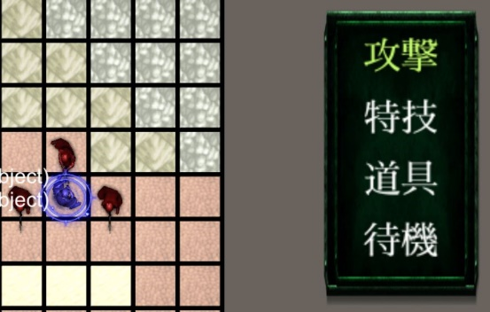
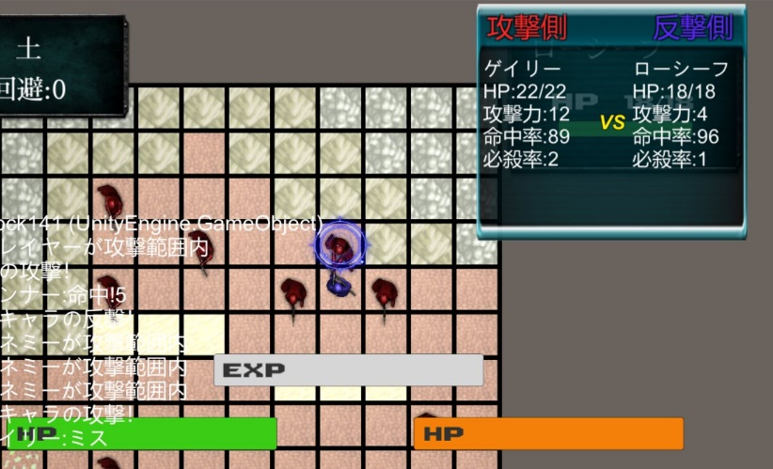
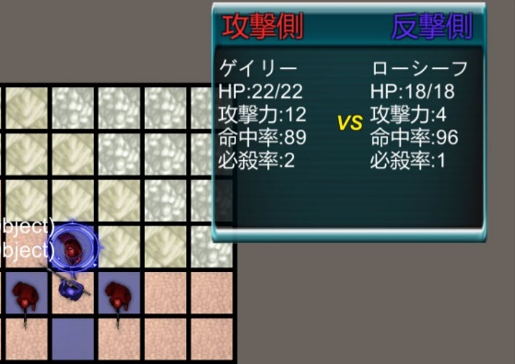

ボス名

戦闘会話テキスト

死亡時会話

ボスを倒したら |  | 倒れると思うんで |  | そのあとに死亡時を出してください
 |  |  |  | システム的にこれを見たらクリアっす 味方にも付けたほうが良いかも
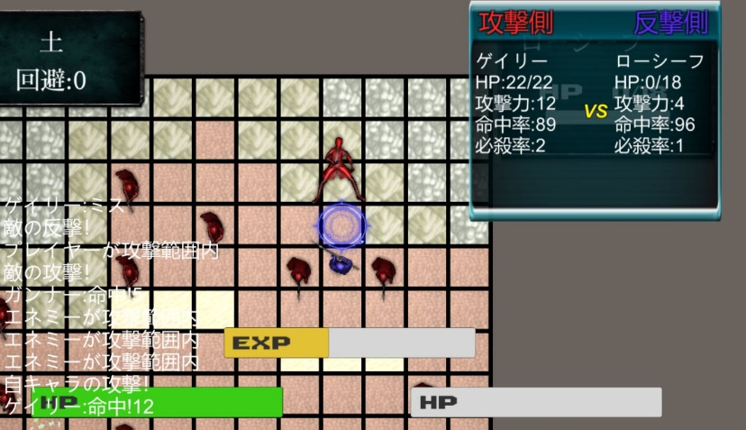

ボス名

死亡時テキスト

Sheet4
イベント会話

ターン経過
は一定ターンが経過したらキャラクターを動かす前にテキストを表示してください
話終わったら動かせるようになります

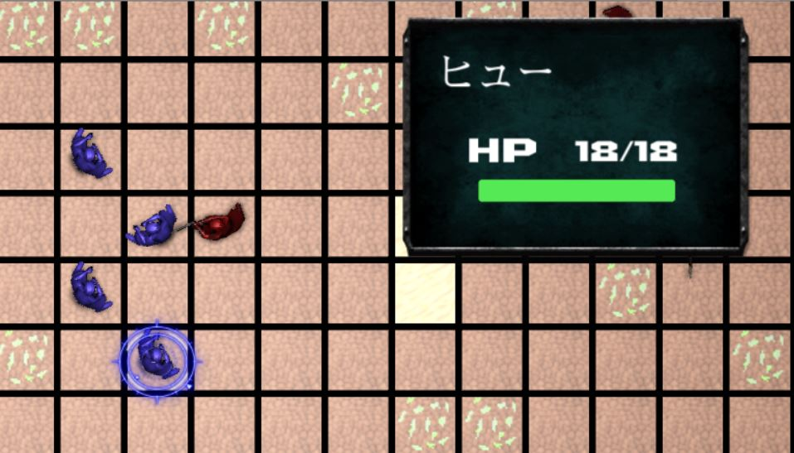

キャラ名

テキスト

接触
は要相談

